基礎設計
クエスト基礎設計フォーマット

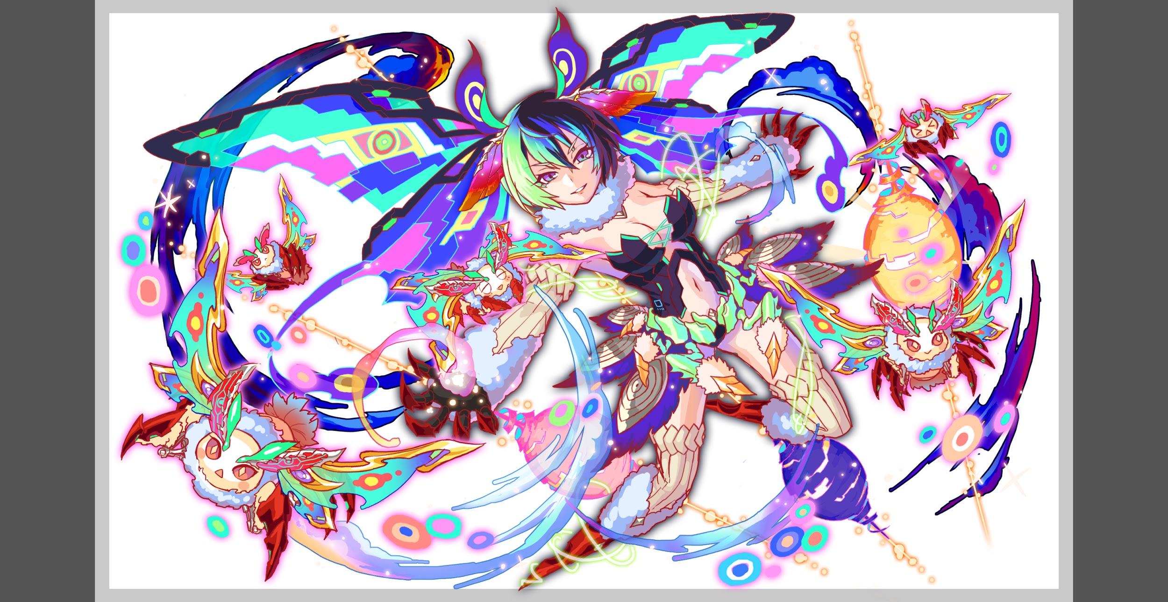
 | 認識合わせ

 |  | クエストの位置づけ（プルダウン選択） |  | 超ウィザード
 |  | クエストの存在意義 |  | 超上級者の遊び場。★６まで育ち、なおかつ下手なガチャキャラ、フェス当たりよりも強いユニットが手に入る。フェス限ユニットの使いみちその１。
 |  | つまり |  | フェス限がないと勝てない難易度で良かです

 | 基本情報

 |  | クエスト名 |  | カフカ襲来！
 |  | クエストカテゴリー | 超ウィザード級 | ◯
 |  |  | ウィザード級 | ー
 |  |  | 超絶級 | ー
 |  |  | 超級 | ー
 |  |  | 上級 | ー
 |  |  | 中級 | ー
 |  |  | 初級 | ー
 |  | ボスユニット情報 | ユニットID | (R5)1222/(R6)1223
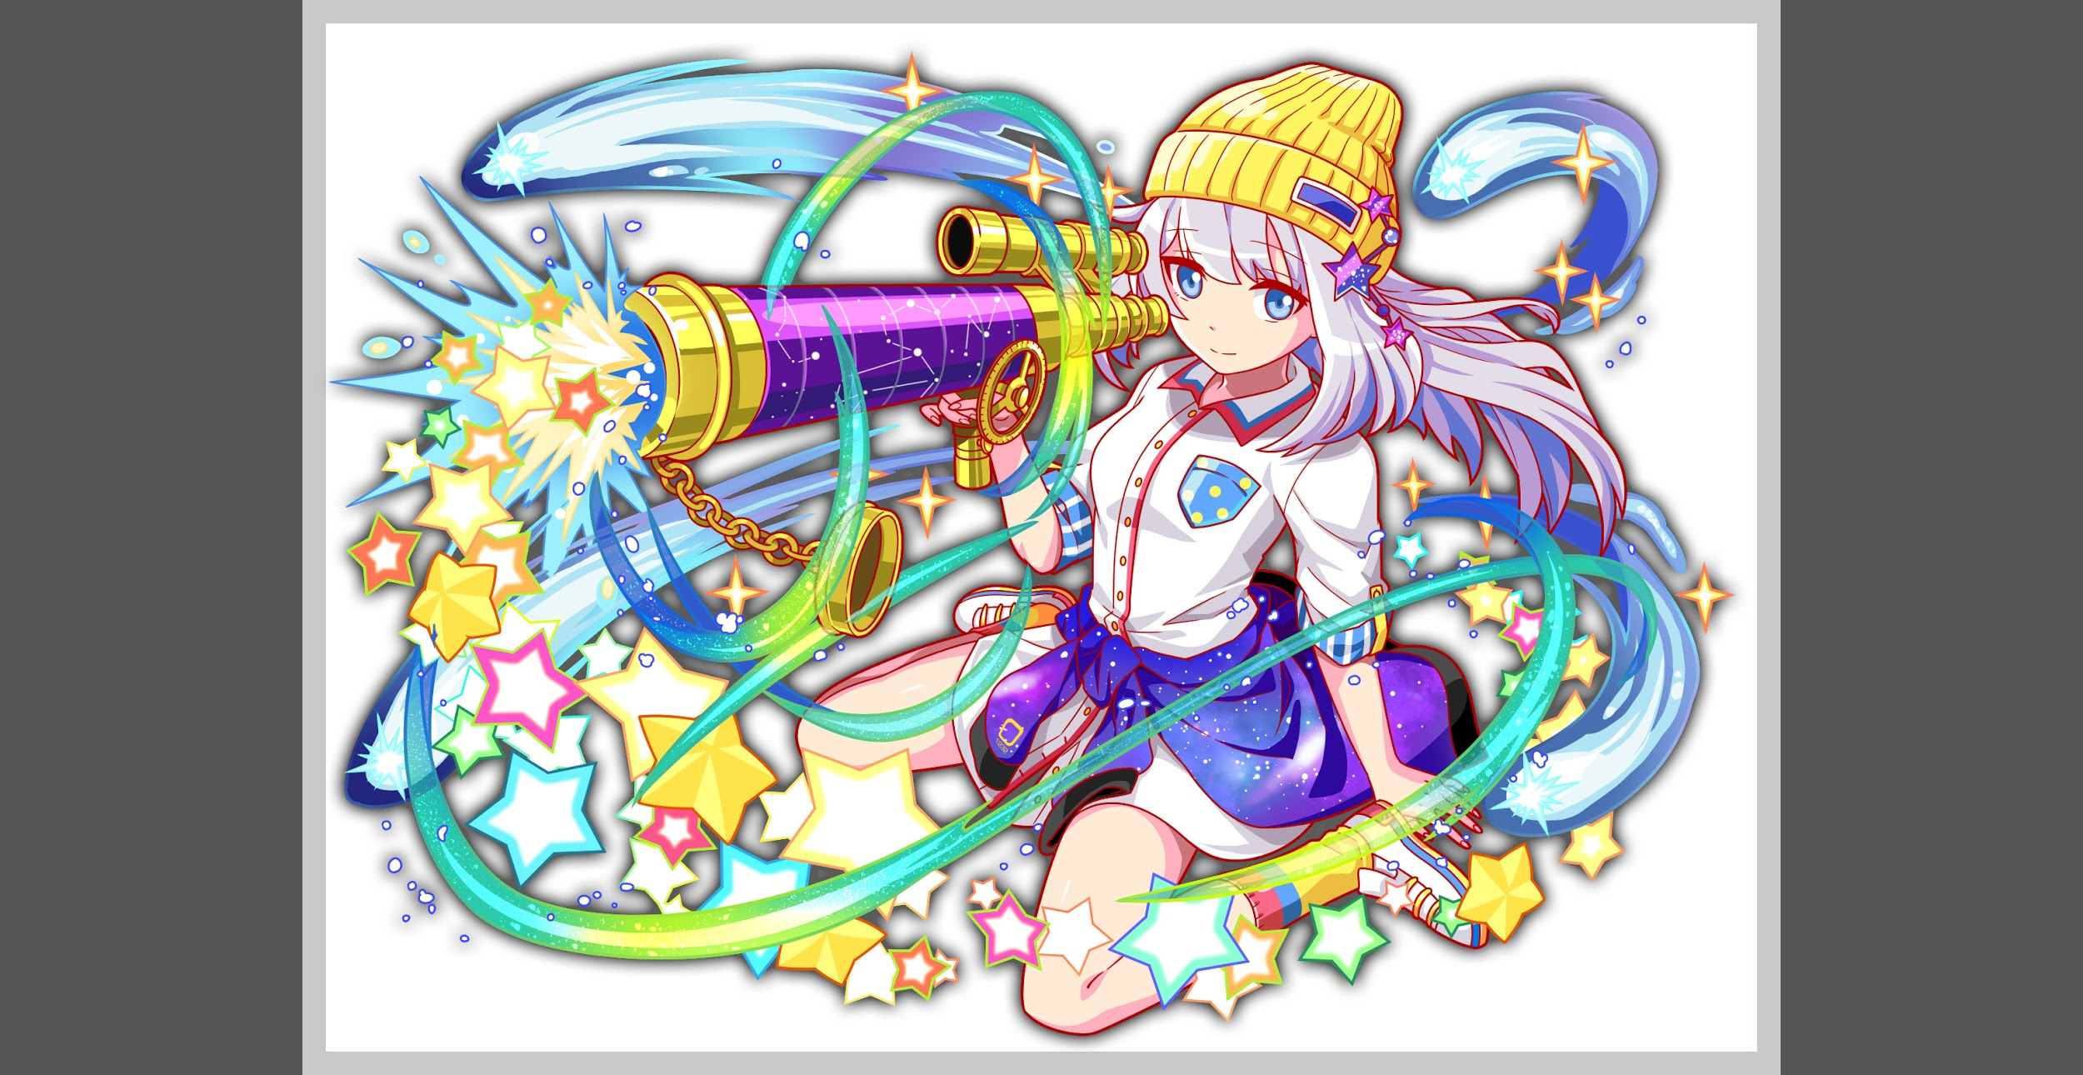
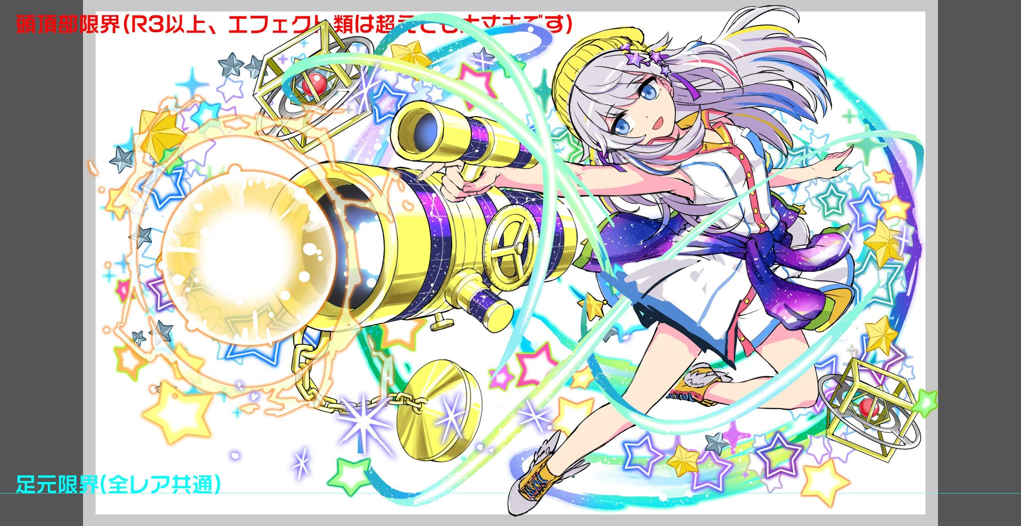
 |  |  | ユニット名 | カフカ
 |  |  | technical
 |  |  | 種族A（プルダウン選択） | human
 |  |  | 種族B（プルダウン選択） | unknown
 |  |  | タイプ（プルダウン選択）
 |  | 対抗ユニット情報 | ユニットID | (R5)1232/(R6)1233
 |  |  | ユニット名 | ケプラー

 |  | ステージ制限 ※超級は必須 | 制限１
 |  |  | 制限２
 |  | ステージギミック | ギミック１
 |  |  | ギミック２
 |  | エネミーギミック | ギミック１ | ウィルス
 |  |  | ギミック２ | Cパネル無効+復活 →ケプラーのスキルが使いにくくなるので、Cパネル無効は避けようと思います
 |  | キラー対象 | キラー１ | 緑キラー(緑のフェス限に強力なウィルス無効が多いため、これで止める) →フロア3のエゾで止めます
 |  |  | キラー２
 |  | 対応できるユニット数
 |  | フロア構成（プルダウン選択） |  | 4
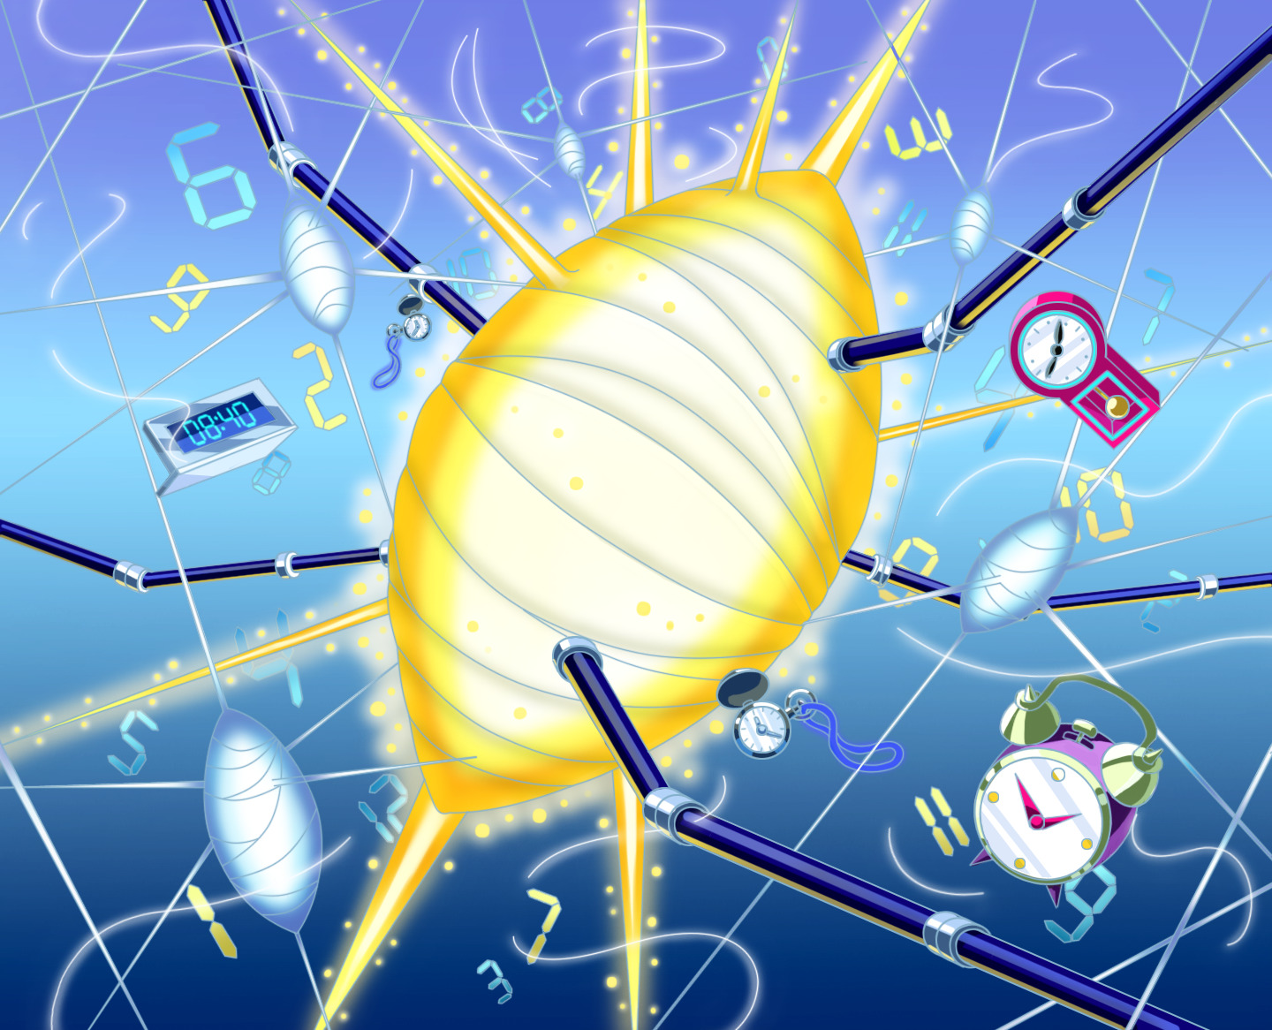
 |  | 背景画像指定 | ※要デザイナー確認 | 確認中
 |  | クエストの位置付け （運営としての目的） | ・新規ユーザー定着 ・世界観を楽しませる ・ギミックチャレンジ ・上位コンテンツ ・エンドコンテンツ ・・・など | ・ケプラーをほしいと思えるような体験が出来る構成を目指し、今後のガチャでの訴求を高めたい。 ・一定以上の高い難易度として制作をし、次の青超ウィザードまでの黄ユニットが活躍できる場として設置をする (カフカに使えそうなユニットを新キャラやフェス解放で追加し、ガチャ施策と併せ売上向上を目指す) ・難易度が低すぎたりすると上記のガチャ施策/売上に影響がでる為、慎重に作成をしたい
 |  | クエストの難易度 | ※ウィザード級だけど、 実際の難易度は？ といった項目です。 | 超ウィザードのレギュレーションに則った難易度でお願いします。 特に特別難しくしたい、というわけではないですが、体験としてウィザード級以上の テクニックを求められる難易度、わかりやすく攻略が難しいギミックをいれたい。 (体験的には麒麟、難易度的にギルガメッシュ) ・ケプラーが含まれたPTであれば、青ユニットでもクリアできても良い
 |  | ユーザー体験 | 目的 | ・ケプラーを最大限に活躍させ、ケプラーが欲しいと思ってもらえるような体験を提供する (ケプラーは必須枠、フレンド枠想定のフェス限は火力として必須枠。 キラー対象やアビリティでの制限は除く様々なフェス限で火力として同程度の場合は代用が出来ても問題はない、 勿論ケプラー2体でも問題ない) ・また、超ウィザードになるので、ケプラー以外の想定PTのスキルも重要な要素とし、構成する ※但し、ここの重要な要素という部分は必須枠としてではなく他のユニットでも代用が効くような内容で問題ないです 例:ジャンヌを想定PTに入れる 理由:回復力UPが重要 →他の回復力UPでも代用可能なように作る。あくまで回復力UPが重要な要素であり、ジャンヌは最適だが必須にはしない
 |  |  | 要件：優先度最高 | ・ケプラーを必須枠として調整をお願いします。ケプラーが必須、最適と感じられない要素は極力排除する ・全体的な体験として、解りやすく難しい構成にしたい。 ・どのように攻略すればよいかは分かる(最悪2回目で分かる)が、クリアが難しい様な体験で、 難易度としてはギルガメッシュくらいの難易度を目指したい。 ・ウィルス無効も持ってなければHP全部持ってかれて負ける、というわけではなく、ウィルスを喰らうことで長い目で見ると勝てないような体験としたい。但し、想定PTは4体ウィルス無効とする。3体ウィルス無効が勝てない調整で問題ない
 |  |  | 要件：優先度高 | ・ギミックとして倒す順番によって難易度が上がったり下がったりする仕組みを入れたい。 (ただし、間違えると負けるわけではなく、かなりエグい難易度になるだけ) イメージとしては麒麟、あれを今の強ユニットがそろった状態で実現したい ・ケプラーがUnknownキラーを持っているので道中はUnknown多めの構成にしたい
 |  |  | 要件：優先度中 | ・1フロア目に1ターンだけ整地が出来る時間を作ってあげたい。 (3タップで如何にいい感じに整地ができるかで次のフロアが大きく左右される。 ただし、スキルターンは進んでほしくないので、スキルバインドを使って1ターンだけ止める)
 |  |  | 要件：優先度低 | 覚醒前と覚醒後で行動を大きく変えたら見た目的にそれっぽいので、そういう要素を入れたいです
 |  |  | 特殊要件：特命 特定ユニットを 止めるなど。 | ・ケプラーよりも活躍できてしまうユニットがいる場合は、ケプラーよりも不利な状況が生まれるようにしたい ・ウィルスで死ぬユニットに関しては、わざわざ他のギミックで殺す必要はない
 |  | 専用セリフ | ユニット１ | ヘラ
 |  |  | ユニット２
 |  |  | ユニット３
 |  | ステージギミック早見表 (2016/7/4更新) ※パーティの組み方に影響を与える戦略要素 |  | ウィルス / スリープ / スキルバインド / カウンター / 全体攻撃 / 連続攻撃 / パネル変換禁止 / 爆風軽減 / 時限式ダメージパネル / お邪魔パネル / パネルプロテクト / 暗闇 / {赤・青・黄・緑・ハート}無効 / {赤・青・黄・緑・ハート}ドロップDOWN / タップ数変更 / チェーン数変更 / {ヒューマン / アニマル / マシン / ドラゴン / ゴッド / unknown}キラー / {ヒューマン / アニマル / マシン / ドラゴン / ゴッド / unknown}限定 /

 |  | クリア報酬 |  | カフカ

 |  | 補足

 | 活躍させたいユニット＝想定パーティ

 |  | ラベル | ユニットID | ユニット名 | 概要コメント・要件定義時の選定理由など | ID | ユニット名 | ドロップラベル | コスト | Level | HP | HP ＋値 | attack | attack ＋値 | heal | heal ＋値 | HP合計 | ユニットスキル | クラッシュスキル
 |  | SSS(Level:99) | 1233 | ケプラー 種族：アカデミア・マシン タイプ：攻撃 | ■スキル; 緑パネルを黄パネルに変換+ハートパネルをCパネルに変換、2ターンの間全ユニットの攻撃力特大アップし、黄ボムパネルをドロップ ■Cスキル 1体に超大ダメージ+HPを固定回復 ■ability ウィルス無効/Unknownキラー | 1233 | ケプラー | PremiumSSS | 55 | 99 | 7203 |  | 6632 | 99 | 2250 |  | 27348 | 緑パネルを黄パネルに変換+ハートパネルをCパネルに変換、2ターン全ユニットの攻撃力特大アップし、黄ボムパネルをドロップ | 1体に超大ダメージ+HPを固定回復
 |  | S(Level:99) | 1174 | 超覚醒バルドル 種族：ゴッド タイプ：回復 | ■スキル; HP回復（青パネルを吸収して効果大UP）+4ターン黄属性の回復力と防御力を特大UP ■Cスキル マシンに効果超大の単体ダメージ+HP大回復 ■ability ウィルス無効 | 1174 | バルドルR6 | PremiumS | 45 | 99 | 5881 | 99 | 3167 |  | 5171 |  |  | HP回復（青パネルを吸収して効果大UP）+4ターン黄属性の回復力と防御力を特大UP | マシンに効果超大の単体ダメージ+HP大回復
 |  | SS(Level:99) | 1107 | ラファエロ 種族：ヒューマン・ゴッド タイプ：攻撃 | ■スキル; 赤・緑パネルを黄パネルに変換+3ターン黄属性のCパネル生成を短縮(効果特大) ■Cスキル 1体に特大ダメージ ■ability ウィルス無効 | 1107 | 天浄の鮮風 ラファエロ | PremiumSS | 50 | 99 | 7473 | 99 | 5446 |  | 2353 |  |  | 赤・緑パネルを黄パネルに変換+3ターン黄属性のCパネル生成を短縮(効果特大) | 1体に特大ダメージ
 |  | SSS(Level:99) | 1128 | 超覚醒ハップル 種族：アカデミア タイプ：テクニカル | ■スキル; 赤パネルをCパネルに変換し、ハートパネルをハートボムパネルに変換 +1ターン全ユニットのCパネル生成短縮(効果超大) ■Cスキル 自身の回復力に比例して1体に超大ダメージ+1ターン全ユニットの回復力小UP ■ability チェイン12回復力UP/ウィルス無効 | 1128 | ハップル | PremiumSSS | 55 | 99 | 6791 |  | 4200 |  | 5274 | 99 |  | 緑・ハートパネルを全てCパネルに変換、1ターン全ユニットの回復力UP(青・赤パネルを吸収し効果UP) | 自身の回復力に比例して1体に超大ダメージ+1ターン全ユニットの回復小UP

 | フロア構成

 |  | フロア１
 |  | ユニットID | ユニット名 | Speed | 概要・行動パターン
 |  | 【フロア全体の概要】 3体の雑魚ユニット（Unknownが多いのでケプラーが有効）が出現する。 超ウィザード級なので整地させるに留まらず、倒す順番に工夫が必要な調整を行う。 ただし、その順番にこだわらなくとも難易度が上昇するのみで、想定パーティで頑張れば突破可能なレベルとする。
 |  | 370 | タイチ | 2 | ・2ゲージ構成 ・1ゲージ目の攻撃力は並。パネル吸収攻撃を多用（整地に利用できる） ・2ゲージ目に移行する際に味方全員を復活＆攻撃力UPする。 ・2ゲージ目の攻撃力はバフも合わさり非常に高くなる。ただしHPは低め。
 |  | 374 | 影丸 | 1 | ・2ゲージ構成 ・1ゲージ目の攻撃力は非常に低い。ウィルスをメインの攻撃として使う。 →ウィルス無効ユニットが多いほど安定して抜けやすくなる。 ・2ゲージ目に移行する際に味方全員を復活＆攻撃頻度UPする。 ・2ゲージ目になっても影丸自体の動きは1ゲージ目とほぼ変わらない。
 |  | 412 | コウネン | 3 | ・2ゲージ構成 ・1ゲージ目の攻撃力は若干高め。足が遅い代わりに妨害行動がある。 ・2ゲージ目に移行する際に味方全員を復活＆全回復する。 ・2ゲージ目になると1回目の行動で自爆する。威力がかなり高い。

 |  | フロア２
 |  | ユニットID | ユニット名 | Speed | 概要・行動パターン
 |  | 【フロア全体の概要】 シリーズ内のガチャユニット芥川（Unknownなのでケプラーが有効）を出現させる。セリフなどでキャラを掘り下げて訴求する狙い。 ユニットスキルが、 「2ターンの間、全ユニットの攻撃力を特大UP+お邪魔・時限式ダメージ・赤パネルをCパネルに変換する」 なので、1ゲージ目は分かりやすいように上記を意識した行動パターンをとらせる。 2ゲージ目はだんだん強くなる固定ダメージがメイン（バルドル艦隊を封じる目的）。 ここで5,10ターン耐久すると、Cパネルドロップの特典が得られる。想定パーティの耐久性能があれば難しくない条件なので、積極的に狙いたい。
 |  | 1228 | 芥川（1ゲージ目） | 1 | 【開幕】状態異常耐性 【常時】赤パネルを3個までお邪魔パネルに変換+単体攻撃 【常時】赤パネルを全て赤の時限式ダメージパネルに変換+単体攻撃 【HP75%以下】自身の攻撃力UP+5ターンのCパネル生成特大短縮を付与 【HP75%以下・2ターン毎】Cパネルを吸収して全体攻撃（威力高め） 【HP25%以下】即死級攻撃予告→次のターン即死攻撃
 |  | 1229 | 芥川（2ゲージ目） | 1 | 【開幕】状態異常耐性+だんだん強くなる予告 【1〜4ターン目】だんだん強くなる固定攻撃（かなりの急勾配） 【5ターン目】確率で黄パネルがCパネルになってドロップ（超低確率） 【6〜9ターン目】だんだん強くなる固定攻撃+回復力DOWN 【10ターン目】確率で黄パネルがCパネルになってドロップ（低確率）+逃走

 |  | フロア３
 |  | ユニットID | ユニット名 | Speed | 概要・行動パターン
 |  | 【フロア全体の概要】 純粋な殴り合いを制することができるかどうかのフロアで、火力と耐久力を両立できる想定パーティは有利。 ただし、どちらかを倒すと残った方が味方を復活させるギミックがあるので、可能な限り同時撃破を心がけるプレイングが必要。 同時撃破し損ねてローレンスを倒してしまった場合、復活後の加速したローレンスが脅威となるので、なるべくエゾから狙った方が攻略しやすい。 なお、フロア4のカフカはフロア突入後すぐには攻撃してこないので、このフロアを突破するためにスキルを使い切ってしまうと良い。
 |  | 130 | ローレンス | 2 | 【開幕】仲間との絆の力で強くなる（全体永続攻撃力UP） 【常時】単体に固定ダメージ 【常時】赤属性キラーの単体攻撃 【3ターン毎・HP50%以上】2ターン全属性カウンター 【3ターン毎・HP50%以下】強力な全体攻撃 【エゾ撃破時】エゾをHP満タンで復活+3ターン防御力UP
 |  | 452 | エゾ | 1 | 【開幕】先制全体攻撃（ダメージは低め） 【常時】9回連続攻撃 【2ターン毎】4ターン緑パネル無効+緑属性キラーの全体攻撃 【3ターン毎・HP50%以上】強力な全体攻撃 【3ターン毎・HP50%以下】全体のHPを10%回復 【エゾ撃破時】ローレンスをHP満タンで復活して3ターン攻撃頻度UP

 |  | フロア４
 |  | ユニットID | ユニット名 | Speed | 概要・行動パターン
 |  | 1222 | R5 カフカ | 2 | 【開幕】状態異常耐性+全体12ターンウィルス+全属性ダメージ90%軽減 【奇数ターン】ウィルスキラーの全体攻撃 【2ターン目】青の時限式ドロップ追加+全属性ダメージ60%軽減 【4ターン目】青パネルはプロテクトされてドロップ+全属性ダメージ30%軽減 【6ターン目】残りHPの99%ダメージ+自傷（2ゲージ目へ移行） ―――――――――――――――――――――――――――――― ダメージ軽減を常に展開していて攻撃が通りにくい。 ターン経過で少しずつ軽減率が下がり、攻撃が通りやすくなっていく。 ただし軽減率が下がるたび強力なマイナス効果が付加されるので、 軽減の上からでも出来るだけ早く突破しないと残りの2ゲージが辛くなる。 また、ウィルスおよびウィルスキラーのダメージが大きめなので、アビリティで無効化できないユニットが混ざっているほど回復にも気をつかう必要があり、突破が非常に難しくなる。
 |  | 1223 | R6 カフカ | 1 | 【開幕】状態異常耐性+3ターンハート無効 【常時】ウィルスキラーの全体攻撃 【2ターン毎】全ての時限式ダメージパネルを青のダメージパネルに変換 【4ターン毎】ハート以外から5個ダメージパネルに変換+3ターンハート無効 【HP50%以下】全体8ターン強力なウィルス+回復力100%DOWN ―――――――――――――――――――――――――――――― 1ゲージ目と異なり、2ゲージ目以降は非常にアクティブな行動パターンとなるため注意が必要（イラストおよびカフカの代表作”変身”のイメージ）。 1ゲージ目でかけられたマイナス効果を利用してくるので、プロテクトドロップがかかる前には2ゲージ目に到達しておきたい。火力が重要。 また、頻繁にハート無効を付与してくるため、通常の手段では回復することができない。ケプラーで回復Cパネルを生成するか、バルドルなどの直接回復系スキルが必要となる。ただしハーシェルがケプラーの代わりにならないようウィルス無効の有無や回復力DOWNの影響で差別化を計る。 R5だが、レンを入れるとどうなるかも要検証（必要あれば弾きます）。
 |  | 1223 | R6 カフカ | 1 | 【開幕】状態異常耐性+HPが高いほど強力な攻撃予告 【HP90%以上】超強力な全体攻撃（直撃で想定パーティの9割くらい） 【HP80%以上】強力な全体攻撃（直撃で想定パーティの7割くらい） 【HP70%以上】強力な全体攻撃（直撃で想定パーティの5割くらい） 【HP70%以下】3ターン全属性ダメージ50%軽減+全体攻撃力50%DOWN 【1回のみ】永続赤パネル無効+単体攻撃 【1回のみ】永続青パネル無効+単体攻撃 【1回のみ】永続緑パネル無効+単体攻撃 【パネル無効3種使い切ったら】自身の攻撃力激烈UP 【以降1ターン目】12回連続攻撃（想定パーティの5割くらい） 【以降2ターン目】18回連続攻撃（想定パーティの7.5割くらい） 【以降ずっと】24回連続攻撃（想定パーティの10割くらい） ―――――――――――――――――――――――――――――― 3ゲージ目はHPを削るテンポが大切になる。 序盤なるべく一気に削って全体攻撃のダメージを抑え、中盤はスキル溜めと整地に専念し、終盤で攻撃力激烈UPがかかったら一気に削りきる。 この時、赤・青・緑パネルには無効がかかっているため、それ以外の手段でダメージを出せる、あるいは黄パネルに変換のできる想定パーティは有利に戦える。バルドルの防御バフを使えば終盤の連続攻撃に耐えながら延長戦に持ち込む事も可能なので、攻略が楽になる。

